Лист1
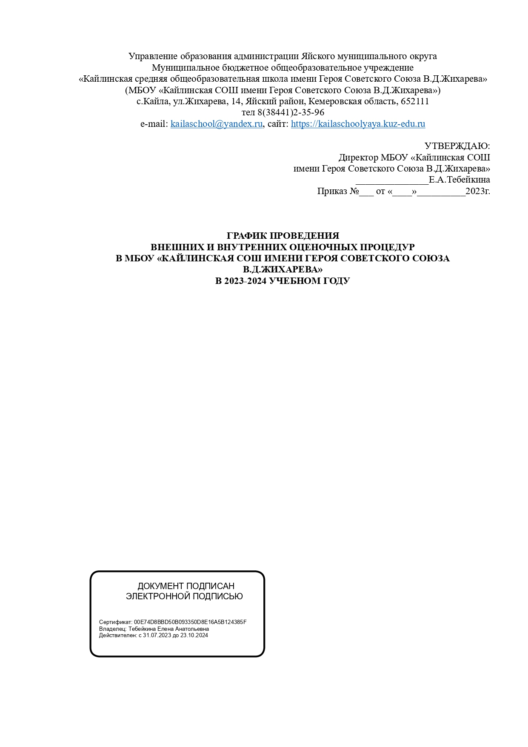

2 | Кол-во часов РП | Кол-во ОП | % | Учебный предмет | сентябрь |  |  |  | октябрь |  |  | ноябрь |  |  | декабрь
 |  |  |  |  | 8 | 14 | 15 | 27 | 10 | 20 | 27 | 7 | 8 | 22 | 1 | 12 | 15 | 22 | 25

 | 170 | 11 | 8 | Русский язык |  |  | кр2 | кр2 |  | кр2 | кр1 |  |  | кр2 |  | кр3 |  | кр1
 | 136 | 9 | 9 | Литературное чтение
 | 68 | 6 | 9 | Английский язык |  |  |  |  | кр1 |  |  |  |  |  |  |  | кр4
 | 136 | 10 | 7 | Математика |  | кр1 |  |  |  |  |  | кр1 |  |  | кр1 |  |  |  | кр1
 | 68 | 6 | 9 | Окружающий мир | кр4
 | 34 |  |  | Музыка
 | 34 |  |  | ИЗО
 | 34 |  |  | Технология
 | 68 |  |  | Физкультура
 | 34 | 3 | 9 | Информатика |  |  |  |  |  |  |  |  | кр2
 | 782
 | Всего оценочных процедур |  |  |  | 45

3 | Кол-во часов РП | Кол-во ОП | % | Учебный предмет | сентябрь |  |  |  |  |  |  |  | ноябрь |  |  |  | декабрь
 |  |  |  |  | 14 | 15 | 26 | 28 |  | 18 | 24 |  | 10 | 16 |  | 24 | 14 | 15 | 21
 |  |  |  |  |  |  |  |  | 17 |  |  | 26 |  |  | 23 |  |  |  |  | 22
 | 170 | 13 | 1900-01-09 | Русский язык |  | кр2 |  |  | кр2 |  | кр2 |  |  |  | кр2 |  | кр2 |  |  | кр2
 | 136 | 9 | 9 | Литературное чтение |  |  | кр4
 | 68 | 6 | 9 | Английский язык |  |  |  |  |  |  |  |  | кр4 |  |  |  |  | кр4
 | 136 | 12 | 7 | Математика | кр3 |  |  | кр3 |  | кр2 |  | кр3 |  |  |  | кр2 | кр3
 | 68 | 2 | 3 | Окружающий мир
 | 34 |  |  | Музыка
 | 34 |  |  | ИЗО
 | 34 |  |  | Технология
 | 68 |  |  | Физкультура
 | 34 | 3 | 9 | информатика и ИКТ |  |  |  |  |  |  |  |  |  | кр1 |  |  |  |  | кр1
 | 782

 | Всего оценочных процедур |  |  |  | 45

4 | Кол-во часов РП | Кол-во ОП | % | Учебный предмет | сентябрь |  |  |  |  | октябрь | ноябрь |  |  | декабрь
 |  |  |  |  | 14 | 22 | 25 |  |  | 27 | 8 |  |  | 8
 |  |  |  |  |  |  |  | 12 | 25 |  |  | 15 | 21 |  | 14 | 15 | 20 | 26 | 27
 | 136 | 11 | 8 | Русский язык | кр2 |  | кр2 |  |  | кр2 |  |  |  |  | кр3 |  |  |  | кр2
 | 136 |  |  | Литературное чтение
 | 34 |  |  | ОРКСЭ
 | 68 | 5 | 7 | Английский язык |  |  |  |  |  |  |  |  |  |  |  | кр3 |  |  | кр3
 | 136 | 12 | 9 | Математика |  | кр2 |  | кр2 | кр2 |  |  |  | кр3 | кр3 |  |  |  | кр2
 | 68 | 3 | 4 | Окружающий мир |  |  |  |  |  |  | кр3
 | 34 |  |  | Музыка
 | 34 |  |  | ИЗО
 | 34 |  |  | Технология
 | 68 |  |  | Физкультура
 | 34 | 3 | 9 | информ |  |  |  |  |  |  |  | кр2 |  |  |  |  | кр2
 | 748
 | Всего оценочных процедур:30

5 | Кол-во часов РП | Кол-во ОП | % | Учебный предмет | сентябрь |  |  |  | октябрь |  |  |  |  |  |  | ноябрь |  |  | декабрь
 |  |  |  |  | 7 | 8 | 15 |  | 10 |  | 17 |  |  |  |  |  |  |  | 14 | 15 | 21 | 22 | 25
 |  |  |  |  |  |  |  | 20 |  | 12 |  | 18 | 24 | 25 | 27 | 10 | 22 | 28 |  |  |  |  |  | 27
 | 170 | 13 | 8 | Русский язык |  | кр1 |  | кр2 |  | кр1 |  | кр2 |  |  |  |  | кр1 |  |  | кр1
 | 136 | 10 | 7 | Литература | кр2 |  |  |  |  |  | кр2 |  |  |  |  |  |  |  | кр2
 | 102 | 9 | 9 | Английский язык |  |  |  |  |  |  |  |  |  |  |  |  |  |  |  |  |  |  | кр2
 | 170 | 12 | 6 | Математика |  |  | кр |  |  |  |  |  | кр5 |  |  | кр1 |  | кр5 |  |  |  |  |  | кр1
 | 34 | 3 | 9 | Информатика |  |  |  |  |  |  |  |  |  | кр4
 | 68 | 1 | 1 | История
 | 34 | 3 | 9 | География
 | 34 | 0 | 0 | ОДНКНР
 | 34 | 3 | 9 | Биология/ окружающий мир
 | 34 | 0 | 0 | Музыка
 | 34 | 0 | 0 | ИЗО
 | 68 | 4 | 6 | Технология |  |  |  |  | кр3 |  |  |  |  |  |  |  |  |  | кр4
 | 68 | 0 | 0 | Физкультура
 |  |  |  |  |  |  |  |  |  |  |  |  |  |  | кр2 |  |  |  |  |  | кр2
 | 986 | 58

 | Всего оценочных процедур:58

6 | Кол-во часов РП | Кол-во ОП | % | Учебный предмет | сентябрь |  |  |  |  |  |  |  |  |  | ноябрь |  |  |  |  |  |  | декабрь
 |  |  |  |  | 11 | 12 | 15 |  | 4 | 10 | 11 | 19 | 20 | 28 | 8 | 10 | 13 | 20 | 23 |  | 30 | 1 | 4 | 8 | 14 | 15 | 21 | 22
 |  |  |  |  |  |  |  | 29 |  |  |  |  |  |  |  |  |  |  |  | 29 |  |  |  |  |  |  |  |  | 26 | 28
 | 210 | 18 | 10 | Русский язык | кр2 |  | кр3 |  | кр2 |  | кр2 |  |  |  |  |  | кр3 |  | кр1 |  |  |  | кр3 |  | кр1 |  |  |  |  | кр2
 | 105 | 12 | 11 | Литература |  | кр3 |  |  |  | кр3 |  |  |  |  |  | кр5 |  | кр5 |  |  |  |  |  |  |  |  |  |  | кр3
 | 105 | 8 | 8 | Английский язык |  |  |  |  |  |  |  |  |  |  |  |  |  |  |  |  | кр3 |  |  |  |  |  |  | кр5
 | 175 | 15 | 7 | Математика |  |  |  | кр2 |  |  |  |  | кр2 |  | кр2 |  |  |  |  | кр2 |  |  |  | кр2 |  |  | кр4
 | 35 | 3 | 9 | Информатика |  |  |  |  |  |  |  |  |  | кр5
 | 70 | 0 | 0 | История России
 | 35 | 0 | 0 | Обществознание
 | 70 | 3 | 0 | География |  |  |  |  |  |  |  |  |  |  |  |  |  |  |  |  |  | кр3
 | 35 | 0 | 0 | Биология
 | 35 | 0 | 0 | ОДНКНР
 | 35 | 0 | 0 | Музыка
 | 34 | 0 | 0 | ИЗО
 | 70 | 4 | 6 | Технология |  |  |  |  |  |  |  | кр4 |  |  |  |  |  |  |  |  |  |  |  |  |  | кр4
 | 70 | 0 | 0 | Физкультура
 |  | 2 |  | Случайный выбор ВПР
 | 1084 | 65

 | Всего оценочных процедур:65

7 | Кол-во часов РП | Кол-во ОП | % | Учебный предмет | сентябрь |  |  | октябрь |  |  |  | ноябрь |  |  | декабрь
 |  |  |  |  |  |  |  | 19 | 23 | 24 | 27 | 10 | 29 |  |  |  |  | 21
 |  |  |  |  | 21 | 22 | 29 |  |  |  |  |  |  | 30 | 7 | 14 | 15 |  | 25 | 26
 | 140 | 11 | 8 | Русский язык | кр2 |  |  |  |  | кр2 |  |  |  |  | кр2 |  |  | кр4
 | 70 | 0 | 0 | Литература
 | 105 | 8 | 8 | Английский язык |  |  |  |  |  |  |  |  | кр3 |  |  |  |  |  | кр3
 | 105 | 8 | 8 | Алгебра |  |  | кр3 |  |  |  |  | кр4 |  |  |  | кр5
 | 35 |  |  | вероятность и статистика
 | 70 | 5 | 7 | Геометрия |  |  |  |  |  |  | кр3
 | 35 | 3 | 8 | Информатика |  |  |  | кр5
 | 70 | 0 | 0 | История России
 | 35 | 0 | 0 | Обществознание
 | 70 |  |  | География
 | 70 | 5 | 7 | Физика |  |  |  |  |  |  |  |  |  | кр1
 | 70 | 5 | 7 | Биология |  |  |  |  | кр4 |  |  |  |  |  |  |  |  |  |  | кр1
 | 35 | 5 | 0 | Музыка
 | 35 | 5 | 0 | ИЗО
 | 70 | 5 | 6 | Технология |  |  |  |  |  |  |  |  |  |  |  |  | кр3
 | 68 |  |  | Физкультура
 | 35 | 2 | 8 | химия
 | 1118 | 62

 | Всего оценочных процедур: 67

8 | Кол-во часов РП | Кол-во ОП | % | Учебный предмет | сентябрь |  |  |  | октябрь |  |  |  |  |  |  |  |  | ноябрь |  |  |  |  |  | декабрь
 |  |  |  |  | 20 | 21 |  |  | 4 | 5 | 6 | 10 |  | 20 | 24 |  |  | 7 | 8 | 10 | 14 | 22 | 24 | 4 |  | 12 | 13 |  | 20
 |  |  |  |  |  |  | 22 | 25 |  |  |  |  | 16 |  |  | 26 | 7 |  |  |  |  |  |  |  | 7 |  |  | 15 |  | 22 | 27
 | 105 | 10 | 10 | Русский язык | кр4 |  |  |  |  |  |  |  |  |  | кр2 |  |  |  |  |  |  |  |  | кр2 |  |  |  |  |  |  | кр2
 | 70 | 5 | 7 | Литература |  |  |  |  |  |  | кр3 |  |  |  |  |  |  |  |  |  |  | кр4 |  |  |  |  |  |  | кр4
 | 105 | 6 | 6 | Английский язык |  |  |  | кр4 |  |  |  |  |  |  |  |  | кр4 |  |  |  |  |  |  |  | кр4
 | 105 | 7 | 5 | Алгебра |  |  |  |  | кр5 |  |  |  |  |  |  |  |  |  | кр5 |  |  |  |  |  |  |  | кр5
 | 35 |  |  | вероятность и статистика
 | 70 | 7 | 10 | Геометрия |  |  |  |  |  |  |  | кр3 |  |  |  |  |  |  |  | кр3
 | 35 | 3 | 8 | Информатика |  |  |  |  |  |  |  |  |  |  |  |  |  | кр5
 | 70 | 0 | 0 | История России
 | 35 | 3 | 9 | Обществознание
 | 70 | 0 | 0 | География
 | 70 | 6 | 9 | Физика |  |  |  |  |  |  |  |  | кр4 |  |  |  |  |  |  |  |  |  | кр4
 | 70 | 4 | 6 | Химия |  |  |  |  |  | кр6 |  |  |  |  |  |  |  |  |  |  | кр2 |  |  |  |  | КР2
 | 70 | 0 | 0 | Биология
 | 35 | 0 | 0 | Музыка
 | 35 | 0 | 0 | ИЗО
 | 1 | 4 | 6 | Технология |  |  |  |  |  |  |  |  |  | кр1 |  |  |  |  |  |  |  |  |  |  |  |  |  | кр1
 | 70 | 0 | 0 | Физкультура
 | 35 | 3 | 9 | ОБЖ |  |  |  |  |  |  |  |  |  |  |  | кр2 |  |  |  |  |  |  |  |  |  |  |  |  |  | кр2
 | 35 | 0 | 0 | черчение

 | 1190 | 60
 | Всего оценочных процедур: 60

9 | Кол-во часов РП | Кол-во ОП | % | Учебный предмет | сентябрь |  |  |  |  | октябрь |  |  |  |  |  |  | ноябрь |  |  |  |  | декабрь
 |  |  |  |  | 8 | 19 | 22 |  |  | 5 | 11 |  | 20 | 25 | 26 |  | 13 | 24 | 27 | 28 |  | 5 |  | 12 |  |  |  |  | 28
 |  |  |  |  |  |  |  | 25 | 29 |  |  | 16 |  |  |  | 27 |  |  |  |  | 29 |  | 6 |  | 15 | 22 | 25 | 27
 | 102 | 7 | 10 | Русский язык |  | кр4 |  |  |  |  |  |  |  |  |  | кр5 |  |  |  | кр4 |  |  |  |  |  | кр5 |  | кр2
 | 102 | 7 | 10 | Литература | кр2 |  |  |  |  |  |  |  |  | кр2 |  |  |  |  |  |  | кр2
 | 102 | 7 | 7 | Английский язык |  |  |  |  | кр2 |  |  |  |  |  |  |  | кр2 |  |  |  |  |  |  |  | кр2
 | 102 | 8 | 8 | Алгебра |  |  |  |  |  |  | кр6 |  |  |  |  |  |  |  |  |  |  | кр6
 | 34 |  |  | вероятность и статистика
 | 68 | 5 | 7 | Геометрия |  |  |  |  |  |  |  |  |  |  |  | кр2 |  |  |  |  |  |  | кр5
 | 34 | 3 | 9 | Информатика |  |  |  |  |  |  |  |  |  |  | кр5
 | 102 | 0 | 0 | История России
 | 34 | 0 | 0 | Обществознание
 | 68 | 0 | 0 | География |  |  |  | кр
 | 102 | 5 | 6 | Физика |  |  |  |  |  |  |  | кр5 |  |  |  |  |  | кр5
 | 68 | 0 | 0 | Биология |  |  | кр
 | 68 |  |  | Физкультура
 | 34 | 3 | 9 | ОБЖ |  |  |  |  |  |  |  |  | кр2 |  |  |  |  |  |  |  |  |  |  |  |  |  | кр2
 | 68 | 4 | 6 | химия |  |  |  |  |  | кр3 |  |  |  |  |  |  |  |  |  |  |  |  |  | кр3
 | 34 |  |  | черчение
 | 1122 | 49

 | Всего оценочных процедур:57

 | Кол-во часов РП | Кол-во ОП | % | Учебный предмет | сентябрь |  |  |  | октябрь |  |  |  |  |  | ноябрь |  |  |  | декабрь
10 |  |  |  |  |  |  |  |  | 6 | 12 |  | 18 | 19 |  |  | 21 | 22 | 24 | 1 | 2 | 13 | 19 | 20
 |  |  |  |  | 22 | 27 | 28 | 29 |  |  | 13 |  |  | 28 | 17 |  |  |  |  |  |  |  |  | 21
 | 105 | 10 | 10 | Русский язык |  |  | кр3 |  |  |  |  |  | кр3 |  |  | кр1 |  |  |  |  |  | кр2
 | 140 | 0 | 0 | Литература
 | 105 | 8 | 8 | Английский язык |  |  |  |  |  |  |  |  |  | кр2 |  |  |  |  |  | кр5
 | 105 | 7 | 8 | Алгебра |  | кр5 |  |  |  |  |  | кр5 |  |  |  |  | кр2 |  |  |  |  |  | кр5
 | 70 | 5 | 7 | Геометрия |  |  |  | кр3 |  |  |  |  |  |  |  |  |  | кр3
 | 35 | 3 | 9 | Информатика |  |  |  |  | кр5 |  |  |  |  |  | кр5
 | 105 | 0 | 0 | история
 | 105 | 0 | 0 | Обществознание
 | 35 |  |  | География |  |  |  |  |  |  |  |  |  |  |  |  |  |  |  |  | кр3
 | 105 | 4 | 6 | Физика | кр1 |  |  |  |  |  |  |  |  |  |  |  |  |  | кр1
 | 105 | 0 | 0 | Биология
 | 105 | 0 | 0 | Физкультура
 | 35 | 3 | 9 | ОБЖ |  |  |  |  |  |  | кр3 |  |  |  |  |  |  |  |  |  |  |  |  | кр3
 | 105 | 4 | 6 | Химия |  |  |  |  |  | кр2
 | 1260 | 44
 |  | всего оценочных прцедур | 44

11 | Кол-во часов РП | Кол-во ОП | % | Учебный предмет | сентябрь |  |  |  | октябрь |  |  |  |  |  | ноябрь |  |  |  |  | декабрь
 |  |  |  |  |  | 23 |  |  | 10 | 18 | 19 | 20 |  |  | 15 | 21 | 22 | 28 |  | 2 |  | 13 |  | 16 | 19 | 20
 |  |  |  |  | 21 |  | 27 | 28 |  |  |  |  | 21 | 27 |  |  |  |  | 29 |  | 6 |  | 15 |  |  |  | 23
 | 102 | 10 | 10 | Русский язык | кр3 |  |  | кр3 |  |  | кр3 |  |  |  |  |  | кр2 |  |  |  |  |  |  |  | кр2
 | 102 | 0 | 0 | Литература
 | 34 | 0 | 0 | русский родной
 | 102 | 8 | 8 | Английский язык |  | кр2 |  |  |  |  |  |  | кр |  |  |  |  |  |  | кр4 |  |  |  |  |  |  | кр3
 | 102 | 5 | 5 | Алгебра |  |  | кр3 |  |  |  |  |  |  |  | кр3 |  |  |  |  |  | кр3 |  | кр2
 | 68 | 5 | 7 | Геометрия |  |  |  |  |  |  |  | кр2
 | 34 | 3 | 4 | Информатика |  |  |  |  | кр6
 | 68 | 0 | 0 | история
 | 102 | 0 | 0 | Обществознание
 | 34 | 0 | 0 | Право
 | 68 | 3 | 9 | География |  |  |  |  |  |  |  |  |  |  |  |  |  | кр2
 | 68 | 5 | 5 | Физика |  |  |  |  |  |  |  |  |  |  |  |  |  |  | кр5
 | 102 | 0 | 0 | Биология
 | 34 | 3 | 9 | астрономия |  |  |  |  |  | кр7 |  |  |  |  |  |  |  |  |  |  |  | кр7
 | 102 | 0 | 0 | Физкультура
 | 34 | 3 | 9 | ОБЖ |  |  |  |  |  |  |  |  |  | кр |  |  |  |  |  |  |  |  |  | кр1
 | 102 | 4 | 4 | Химия |  |  |  |  |  |  |  |  |  |  |  | кр1
 | 1258 | 49

 | Всего оценочных :49

 | поясняю: Кр- контрольная работа, цифра рядом- урок по порядку в расписании

 | кол-во часов РП - по рабочей программе
 | %= кол-во контрольных умноженное на 100 и разделённое на общее количество часов по предмету. Не должно превышать 10%
 | ВПР- Всероссийская проверочная работа

